Req
１．Khái quát chức năng

 | Đăng kí tài khoản hotdeal

2. Màn hình

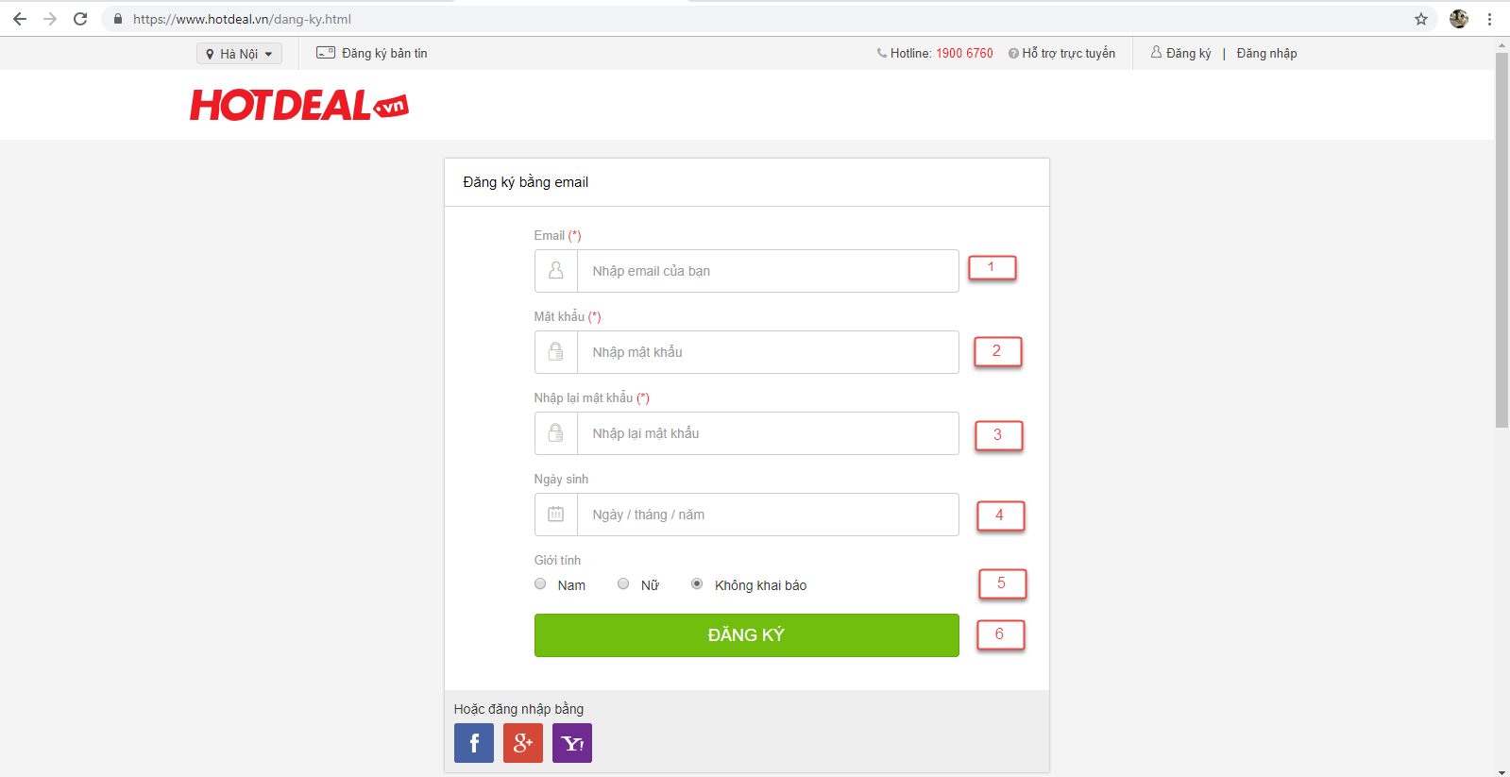

3. Mô tả hạng mục trên màn hình

No | Tên hạng mục | Số kí tự | Bắt buộc nhập | Check giá trị | Default | Mô tả/chú thích
1 | email | - | Có | ・Check format có @ và .com/.net và 2 phần này ko được liền nhau check tồn tại | Blank
2 | Mật khẩu | 7-32 | Có | Chữ, số tiếng anh, kí tự đặc biệt | Blank
3 | Nhập lại mật khẩu | 7-32 | Có | Chữ, số tiếng anh, kí tự đặc biệt | Blank | Giá trị phải trùng với hạng mục [Mật khẩu]
2 | Ngày sinh | - | Không | Giá trị <= ngày hiện tại - 1 | Ngày hiện tại - 1
3 | Giới tính | - | Không | - | Nam | Giá trị phải trùng với hạng mục [Mật khẩu]
4 | Button [Đăng ký] | - | - | - | Enable

4．Req thao tác

 | Thao tác | Tên hạng mục | Event [Điều kiện] | Req thao tác
 | H01 | button [Đăng kí] | Click button [Đăng kí] | 1. Validate giá trị nhập': Check giá trị [mật khẩu] và [nhập lại mật khẩu] phải giống nhau => Nếu giá trị nhập có lỗi disable button [Đăng kí] Di chuột vào hạng mục lỗi thì hiển thị thông báo lỗi tương ứng 2. Trường hợp đăng kí thành công: Di chuyển về màn hoàn thành đăng kí Gửi mail xác nhận về mail đã đăng kí

TE 2 case thieu buoc
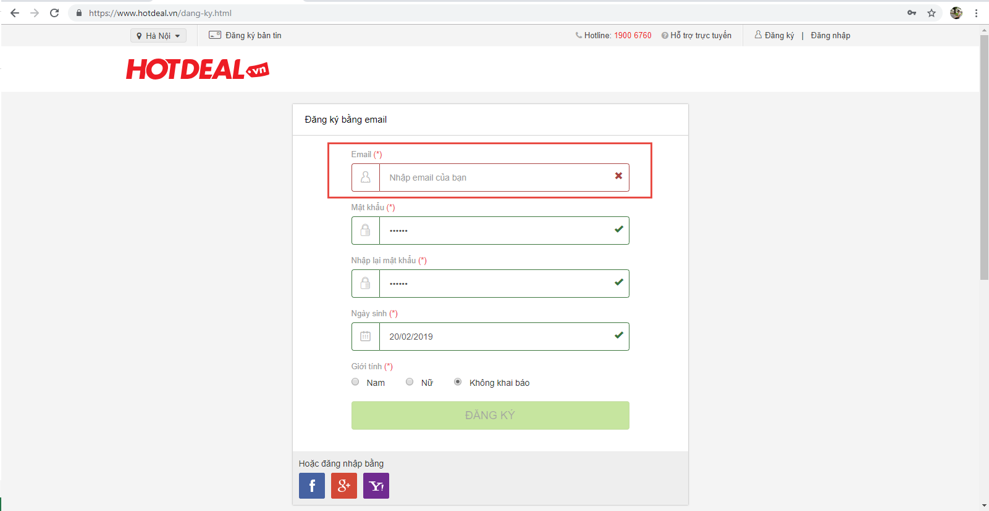
Case 7

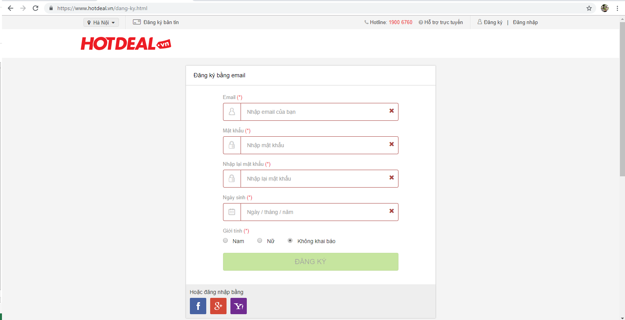

Case 11

TE case 1~6, 8, 9
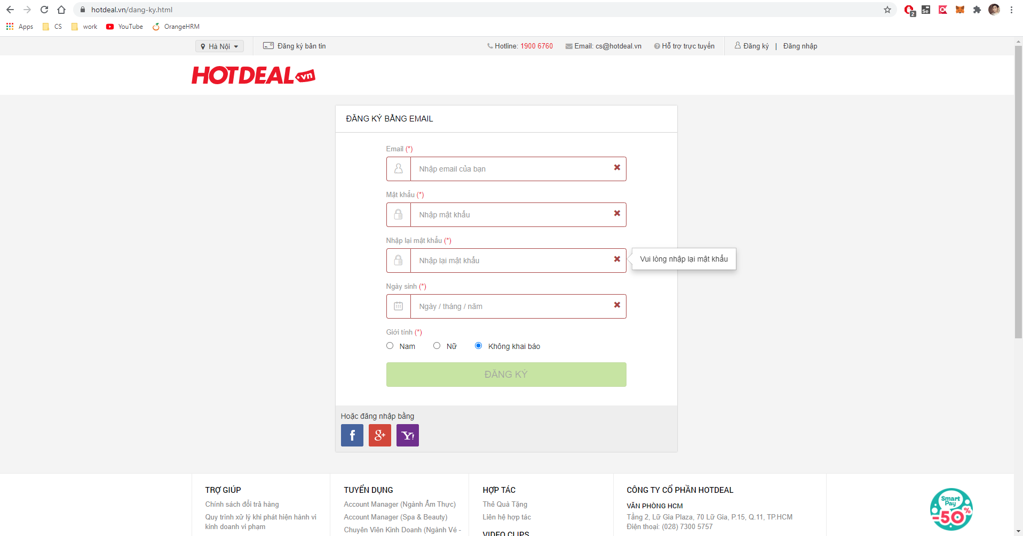
Case 1~6
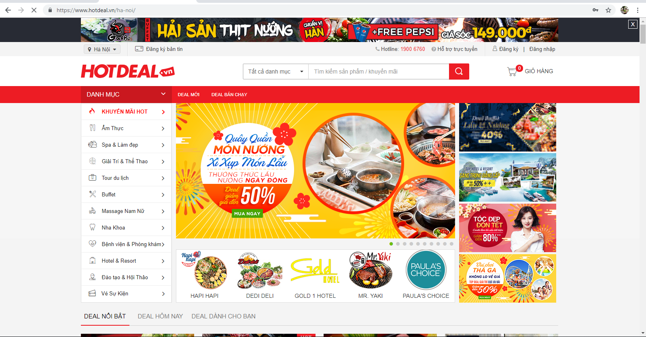

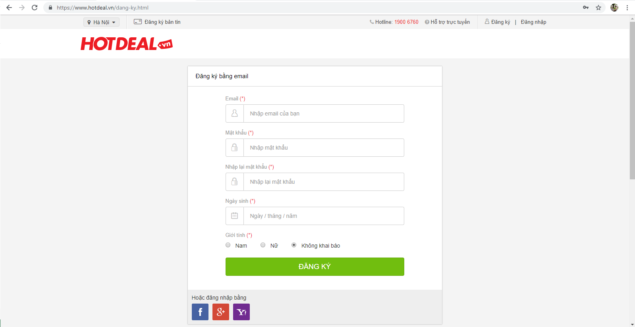

Case 8

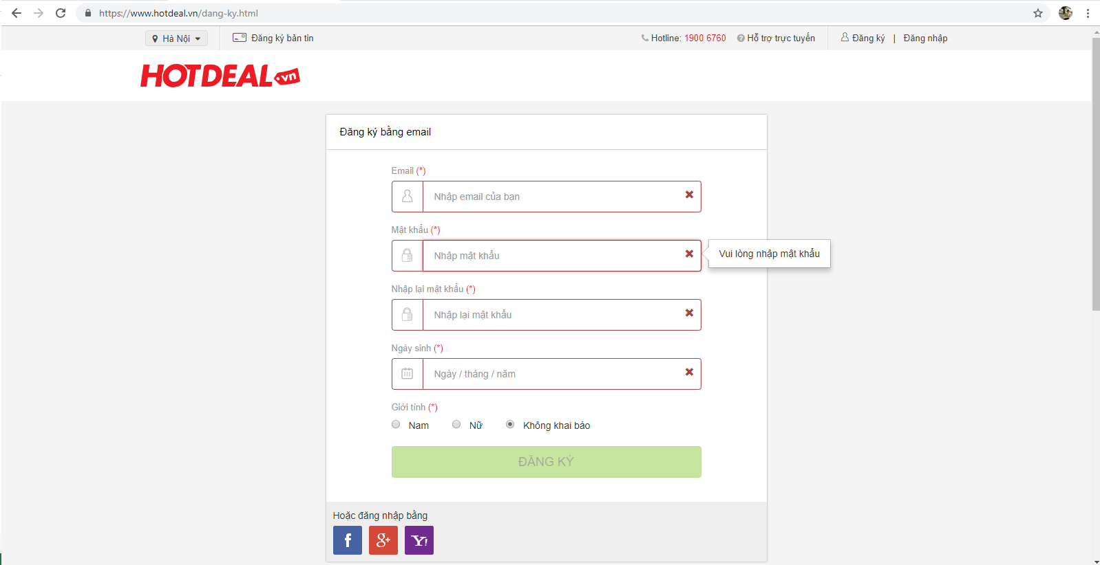

Case 9

